Foglio1
7E7-05
Delucidazioni
Per maggiori informazioni sugli Armi in parallelo, per calcolare le forze che si generano sugli ancoraggi, consultare la Dispensa, dello stesso Autore:
La ternica degli armi nella pratica speleologica
Nel sito «www.paolosalimbeni.it», vedi in Dispense.
Armi in parallelo
 | Input | Output
Direzione delle gasse simmetriche rispetto la verticale
Peso del grave <P> in [kg] | 100
Angolo <a°> in gradi sessadecimali | 90
Angolo <arad> in radianti |  | 1.5707963268
Fora <F> che si genera su ogni ancoraggio, in [kg] |  | 70.71
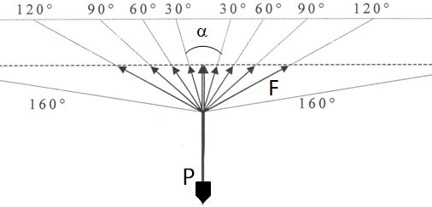
Inserire solo i valori di input
Non modificare i valori di output

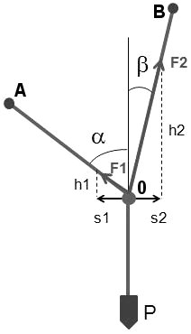
 | Input | Output
Direzioni delle gasse asimmitriche rispetto la verticale
Peso del grave <P> in [kg] | 100
Angolo <a°> in gradi sessadecimali | 50
Abgolo <b°> in gradi sessadecimali | 20
Angolo <arad> in radianti |  | 0.872664626
Angolo <brad> in radianti |  | 0.3490658504
Sollecitazione <F2> sull'ancoraggio <B>, in [kg] |  | 81.52
Sollecitazione <F1> sull'ancoraggio <A>, in [kg] |  | 36.4

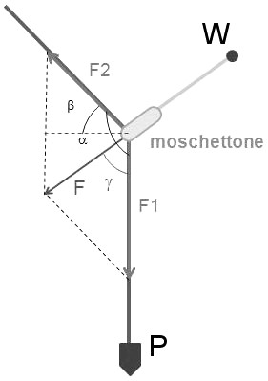
 | Input | Output
Deviatori
Peso del grave <P> in [kg] | 100
Rendimento del moschettone | 0.7
Coefficiente d'attrito del moschettone |  | 1.43
Forza <F2> che si genera sulla corda a monte del rinvio, in [kg] |  | 69.93
Angolo <a°> in gradi sessadecimali | 160
Angolo <arad> in radianti |  | 2.7925268032
Calcolo intermedio per <F> [z], in radianti |  | 0.3490658504
Calcolo intermedio <Fx1> = sen(a°) per <F> |  | 23.917468623
Calcolo intermedio <Fx2> = cos(a°) per <F> |  | 65.712704972
Calcolo intermedio <Fx> = P - Fx2 |  | 34.287295028
Forza <F> che si genera sull'ancoraggio <W>, in [kg] |  | 41.81
Angolo <b°> in gradi sessadecimali |  | 70
Angolo <g°> in gradi sessadecimali |  | 34.9

Paolo Salimbeni
Per qualsiasi occorrenza, contattare l'Autore in «p.salimba@gmail.com»

